상품제안서
송월 2023 새해 토끼자수 3P 40수 160g 호텔수건 세트 | 상품코드: S25063

 |  |  |  |  |  |  | 02-713-8555 | www.synergygift.co.kr
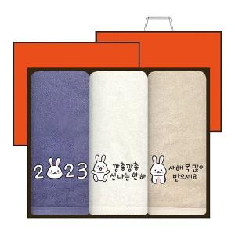

【상세/제작정보】

【인쇄/포장옵션】 | 실크, 자수 / 케이스+쇼핑백

【공급단가】 | 수량 | 50~ | 100~ | 500~ | 1,000~ | 2,000~
*VAT별도 | 단가 | 18,460원 | 18,170원 | 17,750원 | 17,040원 | 16,330원

【상품 URL】 | https://www.synergygift.co.kr:443/src/goods_detail.php?gdno=25063

